Додаток 1
Додаток 1. Цінова пропозиція |  |  | Змінювати форму запиту, додавати або видаляти стовбці чи рядки не можна.
Офісні стільці |  |  | Поля для заповнення промарковано кольором.
 |  |  |  | Вказати/підтвердити вимоги
Назва компанії (як у статуті)
Досвід роботи за напрямом предмету закупівлі
ПІБ керівника
Телефон керівника
Юридична адреса
Фактична адреса
Телефон і факс компанії
Контактна особа
Телефон контактної особи
Електронна адреса контактної особи
Платник ПДВ так / ні (№ свідоцтва платника ПДВ)
ІПН
Код ЄДРПОУ
р/р
МФО
Основні клієнти (перерахувати декілька)
Комерційна пропозиція
Пакування та маркування товару. Кожна одиниця товару має бути запакована в упаковку (гофрокороб), придатну для складського стелажного зберігання. Кожна упаковка повинна містити маркування того, що знаходиться в середині: • найменування продукції; • кількість виробів в коробці; • штрих код в системі EAN13; • інструкцію зі складання та експлуатації виробу.
Періодичність замовлення. Середня щомісячна потреба 10 шт.
Доставка за рахунок постачальника в офіс Замовника (м. Київ, вул. Дорогожицька, 1) з комплектом платіжних документів (два примірники ТТН і рахунок-фактура, податкова накладна).
Гарантійний строк – не менше 12 місяців з дати поставки. (В разі пошкодження в процесі експлуатації, не з вини Замовника (неякісна фурнітура, кріплення), Підрядчик має безкоштовно виїхати та відремонтувати поставлений товар, за заявкою Замовника, або його замінити)
Терміни поставки не пізніше 5 робочих днів з моменту замовлення. Підтвердити або вказати свої умови.
Оплата здійснюється протягом 5 банківських днів після поставки, на підставі повного комплекту платіжних документів та зареєстрованої податкової накладної.
Фіксація вартості товару в гривнях.
№ | Найменування | Кількість, шт. | Ціна, грн./шт. | Виробник / модель / візуалізація стільця
1 | 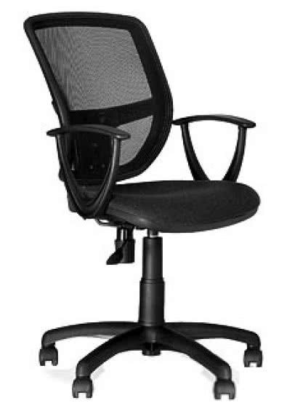 Крісло офісне ВЕТТА GTP OH/5 C-11 або аналог | 120
Всього по закупівлі, грн з ПДВ |  |  | - грн.

